数学建模
 | 绿色代表已经完成 |  |  | 契约者信息
 | 红色代表正在进行 |  |  | |---------- | 契约者ID
 | 蓝色代表今后预定 |  |  | |---------- | 技术者ID
 |  |  |  | |---------- | 会社ID
每一个颜色块都代表一个对象 |  |  |  | |---------- | 契约者会社区分
每个对象都有唯一的ID
每个对象都有一些属性
每个对象在数据库中都对应一个表

 |  |  |  |  |  | 契约案件信息

基本信息
一般只有一个key
 | 技术者信息 |  | 契约信息 |  |  | 案件情报 |  | 会社情报
 | |---------- | 技术者基本信息 | |---------- | 契约ID |  | |---------- | 案件基本信息 | |---------- | 会社基本信息
 | |---------- | 技术者ID | |---------- | 单价 |  | |---------- | 案件ID | |---------- | 会社ID
 |  |  | |---------- | 开始日期
 |  |  | |---------- | 契约期
 |  |  | |---------- | 契约种别
 |  |  | |---------- | 结算币种
 |  |  | |---------- | 契约实际终了日
 |  |  | |---------- | 契约CD
 |  |  | |---------- | 含交通费
 |  |  | |---------- | 备考说明
 |  |  | |---------- | 甲方契约者ID
 | 社员契约情报 |  | |---------- | 乙方契约者ID |  |  |  | 会社契约情报
关联信息
一般有两个key
 | |---------- | 契约ID |  |  |  |  |  | |---------- | 契约ID
 | |---------- | 社会福利 |  |  |  |  |  | |---------- | 最低工数
 |  |  |  |  |  |  |  | |---------- | 加班费单价

出力信息
最少两个key
勤务与精算才是这个系统的意义所在，方便大家，方便老板
 | 勤务信息 |  |  |  |  | 精算信息
 | |---------- | 乙方契约者ID | key |  |  | |---------- | 契约ID
 | |---------- | 契约ID |  |  |  | |---------- | 精算年月
 | |---------- | 案件ID
 | |---------- | 作业年月 | key
 | |---------- | 勤务时间 |  |  |  | 注，精算。主要针对甲方的请求信息
 | |---------- | 提出方式 |  |  |  | 这一块比较复杂，加班打车，
 | |---------- | 勤务表 |  |  |  | 差旅住宿都会算进去，以后再说吧
 | |---------- | 交通费

 | 注，勤务表主要针对乙方的作业信息
 | 可以是技术者提给公司
 | 也可以是乙方公司提出给甲方公司

 | 总结，所谓建模，就是设计一种数据模型，把一件事的所有情况都装进去，再拿出来。
 | 是IT业的顶级分工，毫无疑问是站在金字塔顶端的工作。
 | 不过随着AI的崛起，这个业种也受到了不小的冲击，有被数学家取代的趋势

 | 以后我们再说一说，系统架构，同样是站在绝顶巅峰的一项工作，
 | 基本上也可以说是用二进制思维的一群大神。
 | 他们注重计算速度，存储效率，维持着硬件与软件的平衡，

Java中级式样书20190206
检索画面------------------------------

 | 契约情报检索

 | 契约CD | Q00000001 |  |  |  |  |  |  |  |  | 由于是检索画面
 |  |  |  |  |  |  |  |  |  |  | 所有日期与数值都要用区间值
 | 单价 | 45 | 〜 | 85 |  | 円
 |  |  |  |  |  | 万円
 |  |  | 结算币种 | 日元
 |  |  |  | 美元
 |  |  |  | 人民币

 | 含交通费 | 是
 |  | 否

 | 开始日期 | ‘2019/02/01 |  | 〜 |  |  |  |  |  |  | 由于是检索画面
 |  |  |  |  |  |  |  |  |  |  | 所有日期与数值都要用区间值

 | 契约期 | 1 | 〜 | 3 |  | 年 |  |  |  |  | 由于是检索画面
 |  |  |  |  |  | 月 |  |  |  |  | 所有日期与数值都要用区间值
 |  |  |  |  |  | 长期有效

 | 契约实际 | ‘2019/02/01 |  | 〜 |  |  |  |  |  |  | 由于是检索画面
 | 终了日 |  |  |  |  |  |  |  |  |  | 所有日期与数值都要用区间值

 | 契约种别 | 一般雇佣
 |  | 一括
 |  | 請負
 |  | 其他 |  |  |  |  |  |  | ›
参照
 | 甲方 | 名称 | 宏扬株式会社
隐藏项
 |  | 契约者ID | ‘0000000001
参照
 | 乙方 | 名称 | 颜老师
隐藏项
 |  | 契约者ID | ‘1000000001

检索
追加

 | 契约ID | 契约CD | 单价 | 币种 | 含交通费 | 开始日期 | 契约期 | 契约种别 | 甲方名称 | 乙方名称
 | ‘0000000001 | Q00000001 | 45万 | 日元 | 是 | ‘2019/02/01 | 1年 | 一般雇佣 | 宏扬株式会社 | 颜老师

追加/更新/照会 画面------------------------------

 | 契约新规/契约更新/契约照会

隐藏项
 |  |  |  |  |  |  |  | （隐藏项）
 | 契约ID | ‘0000000001 |  |  |  |  |  | 契约ID，指系统自动对契约数据的采番ID，不受认为控制，是区别两契约的唯一标示

 | 契约CD | Q00000001 |  |  |  |  |  | 契约CD，指人为给契约的编号指定，实际就是契约的名字。也是唯一的。
 |  |  |  |  |  |  |  |  | 具体命名规则受各公司制约。
 | 契约种别 | 一般雇佣
 |  | 一括 |  |  |  |  |  | 该画面其实是 |  | 契约信息 | 契约信息
 |  | 請負 |  |  |  |  |  | 两种 |  | + | +
 |  | 其他 |  |  |  |  |  | 根据契约种别 |  | 社员契约情报 | 案件契约情报
 |  |  |  |  |  |  |  | 来区分的。
 | 单价 | 45 |  | 円
 |  |  |  | 万円 |  |  |  | （真正提交的时候，需要契约ID来进行操作）
 |  |  |  |  |  |  |  | （但，它与用户不发生实际关系，所以就隐藏了）
 |  | 结算币种 |  | 日元
 |  |  |  | 美元
 |  |  |  | 人民币

 | 含交通费 | 是
 |  | 否

 | 开始日期 | ‘2019/02/01 |  |  |  |  |  | 开始时间，指契约有效的开始日，并不是登陆的日时。

 | 契约期 | 1 |  | 年
 |  |  |  | 月
 |  |  |  | 长期有效

 | 契约实际 | ‘2019/02/01 |  |  |  |  |  | 终了时间，指契约实际终止的时间，系统以此判断该契约是否活着，同删除flg
 | 终了日

参照
隐藏项
 | 甲方 | 名称 | 宏扬株式会社 |  |  |  |  | （真正项目的话，契约双方需要检索入力。这样更安全。防止输入错误。）
 |  |  |  |  |  |  |  | 但是这样就复杂了，可以直接输入
 |  | 契约者ID | ‘0000000001 |  |  |  |  | 契约ID，用来表示双方的唯一标示，只在契约数据中有效，
参照
 |  |  |  |  |  |  |  |  | 与技术者ID，会社ID个字分别建立关联数据。
 | 乙方 | 名称 | 颜老师
隐藏项
 |  |  |  |  |  |  |  | 参照按钮会直接启动缩小版的【契约者检索画面】
 |  | 契约者ID | ‘1000000001 |  |  |  |  | 此处暂时不用实装
返回

登陆

Controller
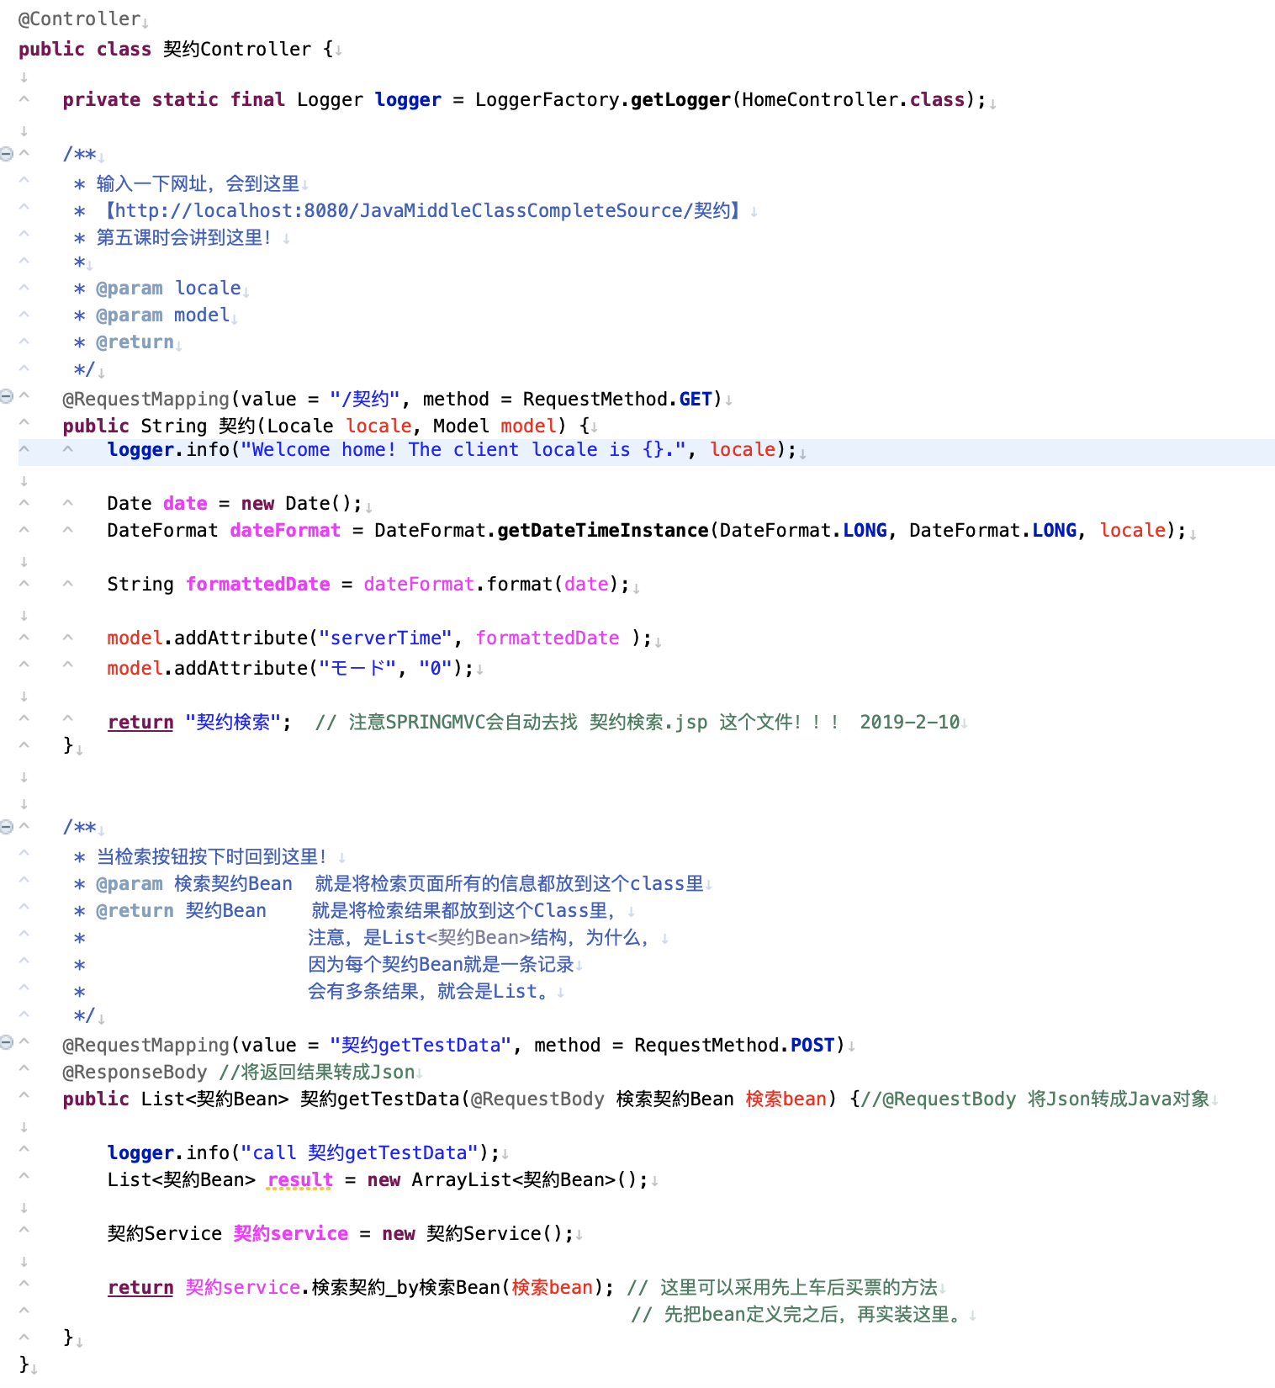
注意，@Controller 是必须的

为了log出力，必须的定义。

意味着当你【http://localhost:8080/JavaMiddleClassCompleteSource/契约】时
会出现【契约检索】画面

如果你想在页面上显示系统时间，可以用它
如果不想要，就删了吧。

重点！这回会返回【契约检索.jsp】

意味着当你【http://localhost:8080/JavaMiddleClassCompleteSource/契约getTestData】时
会触发【检索处理】

就是调用【契约Service.java】的检索处理
然后把结果返给页面。

JSP
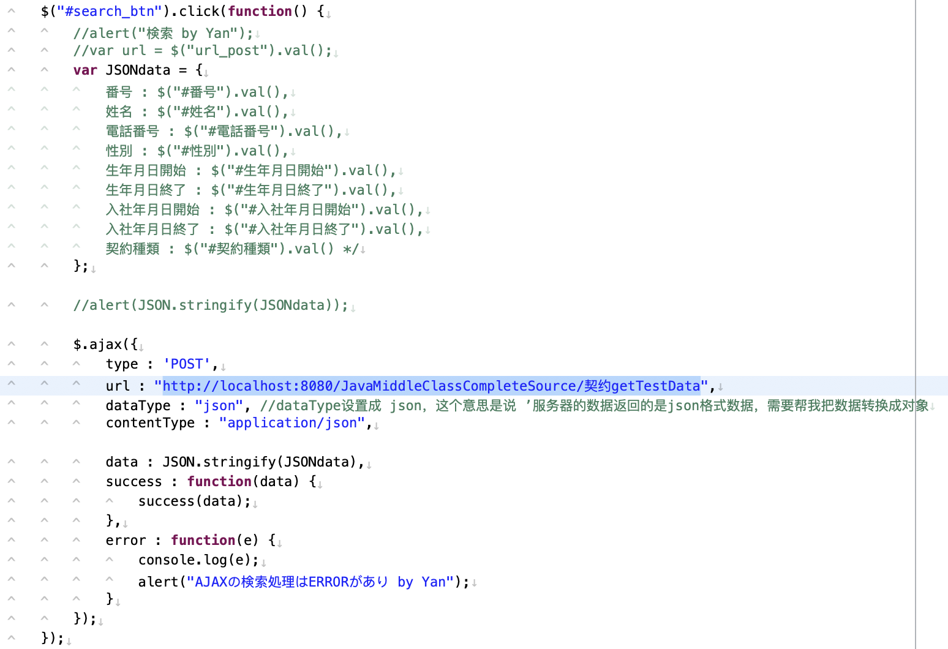
当检索按钮按下时，会触发这段代码

搜集页面的入力信息

1
2

将数据送给
【http://localhost:8080/JavaMiddleClassCompleteSource/契约getTestData】这个URL

3

4

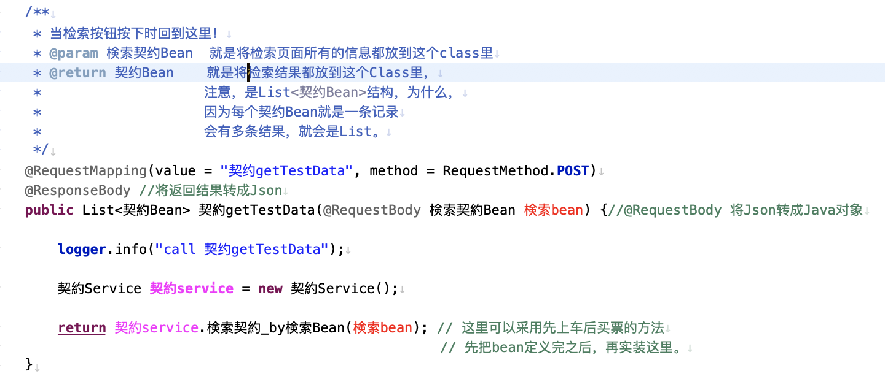

2
1

3

4

